BUKTI STOR
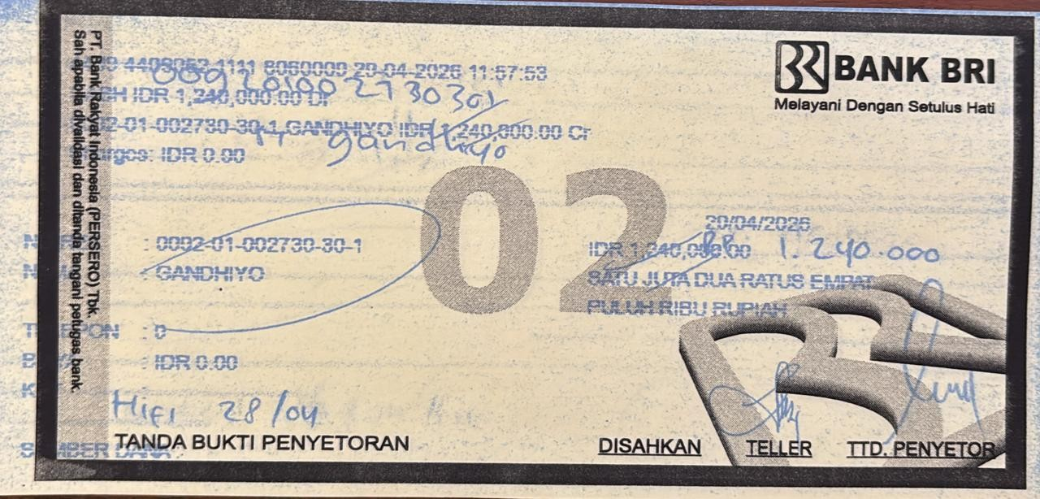
Tgl | Storan | Jumlah | Bukti Store
29/4/2026 | 1,240,000 | 1,240,000

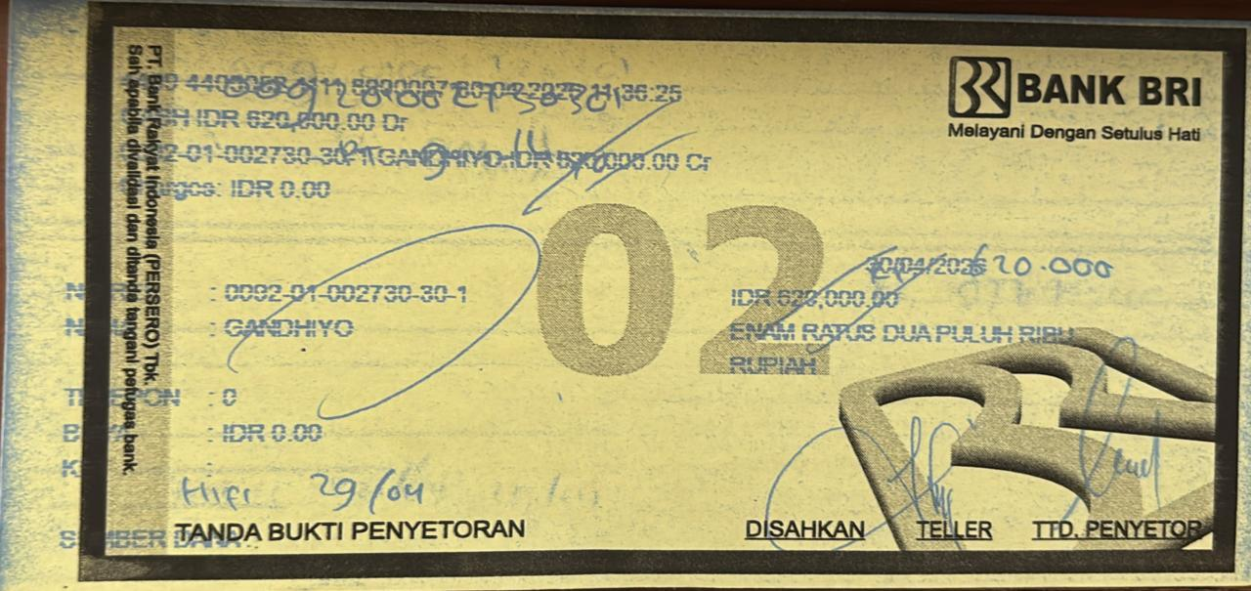
30/4/2026 | 620,000 | 620,000

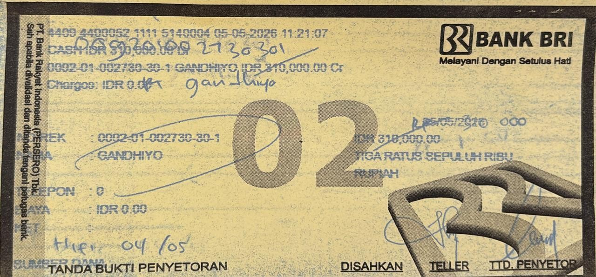
2026-05-05 | 620,000 | 620,000

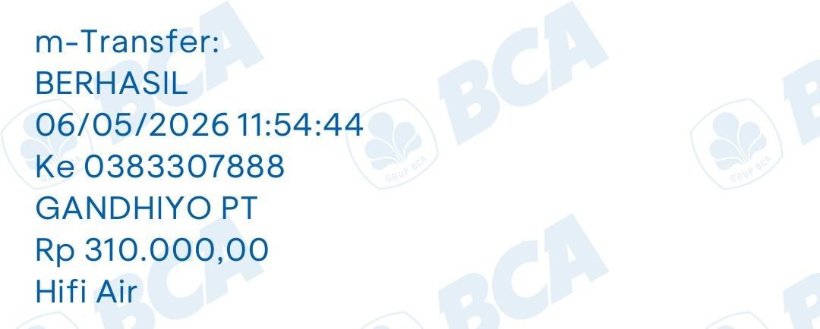
2026-06-05 | 620,000 | 620,000

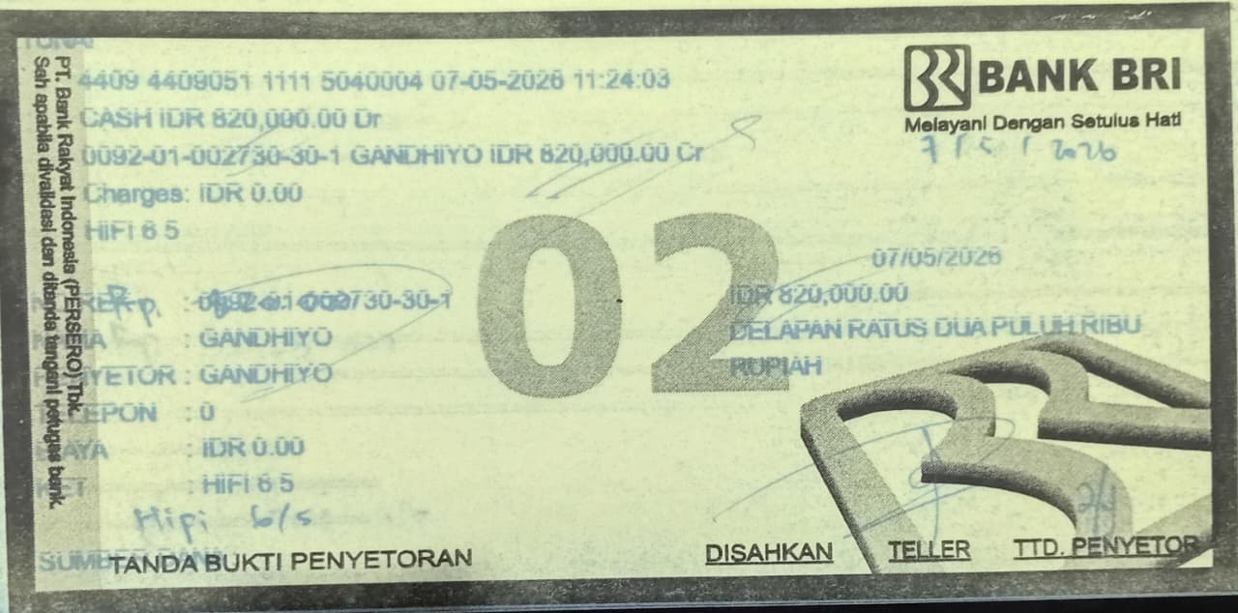
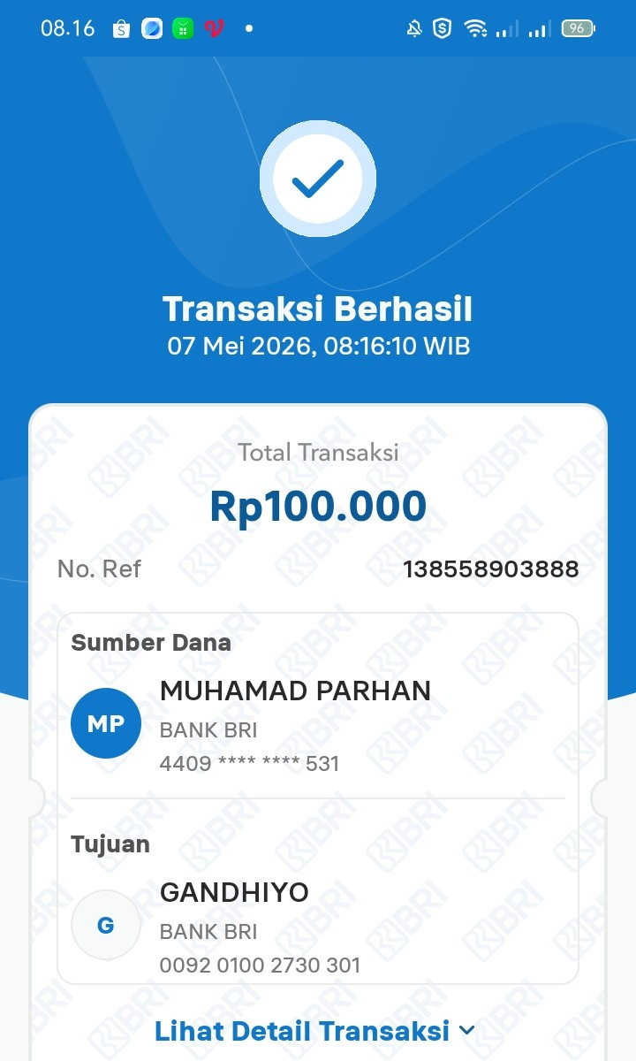
2026-07-05 | 820,000 | 1,540,000
 | 620,000
 | 100,000

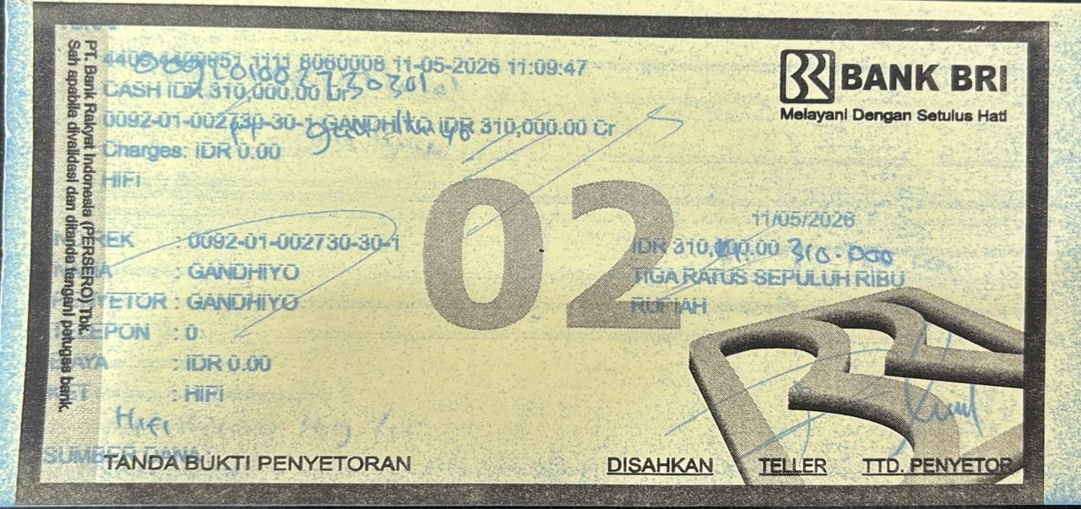
2026-11-05 | 310,000 | 310,000

